Лист 1
Прайс-лист
МИР ПРЯЖИ

В валюте: руб. (курс 1).
Цены указаны на 07.08.2020

№ | Номенклатура/ Характеристика номенклатуры | Описание | Изображение | Артикул | Цена | Ед. | Остаток | Ссылка на сайт
 | Фоамиран "Рукоделие" 1 мм, 210*297мм, 5 листов, F1-02, апельсин | Фоамиран "Рукоделие" 1 мм, 210*297мм, 5 листов, F1-02, апельсин | 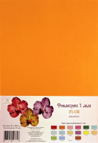 | F1-02 | 40.70 |  |  | Изображение
 | Фоамиран "Рукоделие" 1 мм, 210*297мм, 5 листов, F1-02, апельсин |  |  |  | 40.70 | шт | 5 | Изображение
 | Фоамиран "Рукоделие" 1 мм, 210*297мм, 5 листов, F1-04, розовый | Фоамиран "Рукоделие" 1 мм, 210*297мм, 5 листов, F1-04, розовый | 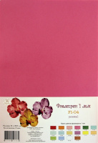 | F1-04 | 40.70 |  |  | Изображение
 | Фоамиран "Рукоделие" 1 мм, 210*297мм, 5 листов, F1-04, розовый |  |  |  | 40.70 | шт | 5 | Изображение
 | Фоамиран "Рукоделие" 1 мм, 210*297мм, 5 листов, F1-06, зеленая бирюза | Фоамиран "Рукоделие" 1 мм, 210*297мм, 5 листов, F1-06, зеленая бирюза | 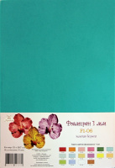 | F1-06 | 40.70 |  |  | Изображение
 | Фоамиран "Рукоделие" 1 мм, 210*297мм, 5 листов, F1-06, зеленая бирюза |  |  |  | 40.70 | шт | 1 | Изображение
 | Фоамиран "Рукоделие" 1 мм, 210*297мм, 5 листов, F1-12, персик | Фоамиран "Рукоделие" 1 мм, 210*297мм, 5 листов, F1-12, персик | 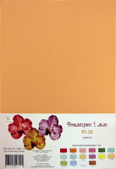 | F1-12 | 40.70 |  |  | Изображение
 | Фоамиран "Рукоделие" 1 мм, 210*297мм, 5 листов, F1-12, персик |  |  |  | 40.70 | шт | 51 | Изображение
 | Фоамиран "Рукоделие" 1 мм, 210*297мм, 5 листов, F1-14, голубой | Фоамиран "Рукоделие" 1 мм, 210*297мм, 5 листов, F1-14, голубой | 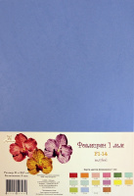 | F1-14 | 40.70 |  |  | Изображение
 | Фоамиран "Рукоделие" 1 мм, 210*297мм, 5 листов, F1-14, голубой |  |  |  | 40.70 | шт | 24 | Изображение
 | Фоамиран "Рукоделие" 1 мм, 210*297мм, 5 листов, F1-16, коричневый | Фоамиран "Рукоделие" 1 мм, 210*297мм, 5 листов, F1-16, коричневый | 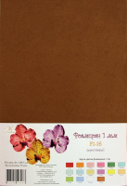 | F1-16 | 40.70 |  |  | Изображение
 | Фоамиран "Рукоделие" 1 мм, 210*297мм, 5 листов, F1-16, коричневый |  |  |  | 40.70 | шт | 7 | Изображение
 | Фоамиран "Рукоделие" 1 мм, 210*297мм, 5 листов, F1-17, фуксия | Фоамиран "Рукоделие" 1 мм, 210*297мм, 5 листов, F1-17, фуксия | 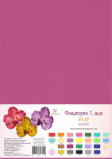 | F1-17 | 40.70 |  |  | Изображение
 | Фоамиран "Рукоделие" 1 мм, 210*297мм, 5 листов, F1-17, фуксия |  |  |  | 40.70 | упак | 2 | Изображение
 | Фоамиран "Рукоделие" 1 мм, 210*297мм, 5 листов, F1-20, сапфир | Фоамиран "Рукоделие" 1 мм, 210*297мм, 5 листов, F1-20, сапфир | 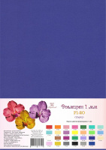 | F1-20 | 40.70 |  |  | Изображение
 | Фоамиран "Рукоделие" 1 мм, 210*297мм, 5 листов, F1-20, сапфир |  |  |  | 40.70 | упак | 2 | Изображение
 | Фоамиран "Рукоделие" 1 мм, 210*297мм, 5 листов, F1-21, пенка капучино | Фоамиран "Рукоделие" 1 мм, 210*297мм, 5 листов, F1-21, пенка капучино | 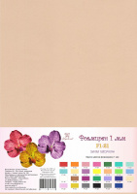 | F1-21 | 40.70 |  |  | Изображение
 | Фоамиран "Рукоделие" 1 мм, 210*297мм, 5 листов, F1-21, пенка капучино |  |  |  | 40.70 | упак | 3 | Изображение
 | Фоамиран "Рукоделие" 1 мм, 210*297мм, 5 листов, F1-27, кобальт | Фоамиран "Рукоделие" 1 мм, 210*297мм, 5 листов, F1-27, кобальт | 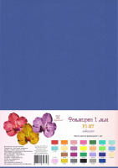 | F1-27 | 40.70 |  |  | Изображение
 | Фоамиран "Рукоделие" 1 мм, 210*297мм, 5 листов, F1-27, кобальт |  |  |  | 40.70 | упак | 90 | Изображение
 | Фоамиран "Рукоделие" 2 мм, 210*297мм, 5 листов, F2-02, апельсин | Фоамиран "Рукоделие" 2 мм, 210*297мм, 5 листов, F2-02, апельсин | 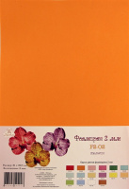 | F2-02 | 67.10 |  |  | Изображение
 | Фоамиран "Рукоделие" 2 мм, 210*297мм, 5 листов, F2-02, апельсин |  |  |  | 67.10 | шт | 75 | Изображение
 | Фоамиран "Рукоделие" 2 мм, 210*297мм, 5 листов, F2-03, бледно-розовый | Фоамиран "Рукоделие" 2 мм, 210*297мм, 5 листов, F2-03, бледно-розовый | 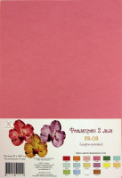 | F2-03 | 67.10 |  |  | Изображение
 | Фоамиран "Рукоделие" 2 мм, 210*297мм, 5 листов, F2-03, бледно-розовый |  |  |  | 67.10 | шт | 58 | Изображение
 | Фоамиран "Рукоделие" 2 мм, 210*297мм, 5 листов, F2-04, розовый | Фоамиран "Рукоделие" 2 мм, 210*297мм, 5 листов, F2-04, розовый | 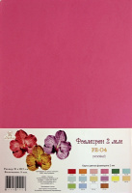 | F2-04 | 67.10 |  |  | Изображение
 | Фоамиран "Рукоделие" 2 мм, 210*297мм, 5 листов, F2-04, розовый |  |  |  | 67.10 | шт | 81 | Изображение
 | Фоамиран "Рукоделие" 2 мм, 210*297мм, 5 листов, F2-06, зеленая бирюза | Фоамиран "Рукоделие" 2 мм, 210*297мм, 5 листов, F2-06, зеленая бирюза | 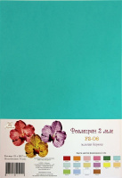 | F2-06 | 67.10 |  |  | Изображение
 | Фоамиран "Рукоделие" 2 мм, 210*297мм, 5 листов, F2-06, зеленая бирюза |  |  |  | 67.10 | шт | 104 | Изображение
 | Фоамиран "Рукоделие" 2 мм, 210*297мм, 5 листов, F2-07, мятный | Фоамиран "Рукоделие" 2 мм, 210*297мм, 5 листов, F2-07, мятный | 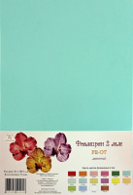 | F2-07 | 67.10 |  |  | Изображение
 | Фоамиран "Рукоделие" 2 мм, 210*297мм, 5 листов, F2-07, мятный |  |  |  | 67.10 | шт | 97 | Изображение
 | Фоамиран "Рукоделие" 2 мм, 210*297мм, 5 листов, F2-08, небесная лазурь | Фоамиран "Рукоделие" 2 мм, 210*297мм, 5 листов, F2-08, небесная лазурь | 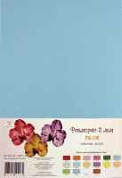 | F2-08 | 67.10 |  |  | Изображение
 | Фоамиран "Рукоделие" 2 мм, 210*297мм, 5 листов, F2-08, небесная лазурь |  |  |  | 67.10 | шт | 111 | Изображение
 | Фоамиран "Рукоделие" 2 мм, 210*297мм, 5 листов, F2-09, кремовый | Фоамиран "Рукоделие" 2 мм, 210*297мм, 5 листов, F2-09, кремовый | 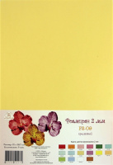 | F2-09 | 67.10 |  |  | Изображение
 | Фоамиран "Рукоделие" 2 мм, 210*297мм, 5 листов, F2-09, кремовый |  |  |  | 67.10 | шт | 56 | Изображение
 | Фоамиран "Рукоделие" 2 мм, 210*297мм, 5 листов, F2-10, фиалка | Фоамиран "Рукоделие" 2 мм, 210*297мм, 5 листов, F2-10, фиалка | 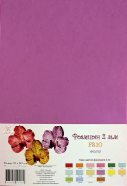 | F2-10 | 67.10 |  |  | Изображение
 | Фоамиран "Рукоделие" 2 мм, 210*297мм, 5 листов, F2-10, фиалка |  |  |  | 67.10 | шт | 69 | Изображение
 | Фоамиран "Рукоделие" 2 мм, 210*297мм, 5 листов, F2-11, желтый | Фоамиран "Рукоделие" 2 мм, 210*297мм, 5 листов, F2-11, желтый | 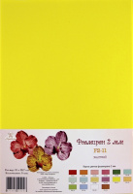 | F2-11 | 67.10 |  |  | Изображение
 | Фоамиран "Рукоделие" 2 мм, 210*297мм, 5 листов, F2-11, желтый |  |  |  | 67.10 | шт | 13 | Изображение
 | Фоамиран "Рукоделие" 2 мм, 210*297мм, 5 листов, F2-12, персик | Фоамиран "Рукоделие" 2 мм, 210*297мм, 5 листов, F2-12, персик | 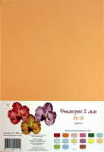 | F2-12 | 67.10 |  |  | Изображение
 | Фоамиран "Рукоделие" 2 мм, 210*297мм, 5 листов, F2-12, персик |  |  |  | 67.10 | шт | 91 | Изображение
 | Фоамиран "Рукоделие" 2 мм, 210*297мм, 5 листов, F2-13, ярко-зеленый | Фоамиран "Рукоделие" 2 мм, 210*297мм, 5 листов, F2-13, ярко-зеленый | 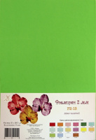 | F2-13 | 67.10 |  |  | Изображение
 | Фоамиран "Рукоделие" 2 мм, 210*297мм, 5 листов, F2-13, ярко-зеленый |  |  |  | 67.10 | шт | 2 | Изображение
 | Фоамиран "Рукоделие" 2 мм, 210*297мм, 5 листов, F2-14, голубой | Фоамиран "Рукоделие" 2 мм, 210*297мм, 5 листов, F2-14, голубой |  | F2-14 | 67.10 |  |  | Изображение
 | Фоамиран "Рукоделие" 2 мм, 210*297мм, 5 листов, F2-14, голубой |  |  |  | 67.10 | шт | 100 | Изображение
 | Фоамиран "Рукоделие" 2 мм, 210*297мм, 5 листов, F2-16, коричневый | Фоамиран "Рукоделие" 2 мм, 210*297мм, 5 листов, F2-16, коричневый | 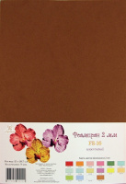 | F2-16 | 67.10 |  |  | Изображение
 | Фоамиран "Рукоделие" 2 мм, 210*297мм, 5 листов, F2-16, коричневый |  |  |  | 67.10 | шт | 207 | Изображение

